afficheA4
GRAND PRIX
Ville de SAINT-DENIS
12-13 octobre 2013
AU STADE DE L'EST
ORGANISE PAR LE C B S E
COMPOSITION DES EQUIPES :
Doublette constituée (Homme, Dame, Jeunes et Handisport)
COTRANS AUTOMOBILE
C.B
S.E
OMS de SAINT-DENIS
A L U S E R V I C E
OMS de SAINT-DENIS
A L U S E R V I C E

-TYPE DE CONCOURS : En poule
PARTICIPATION : 10€ la doublette (gratuit pour les jeunes et handisport)
La participation des champions(nes) de la Réunion 2013 sera pris en charge

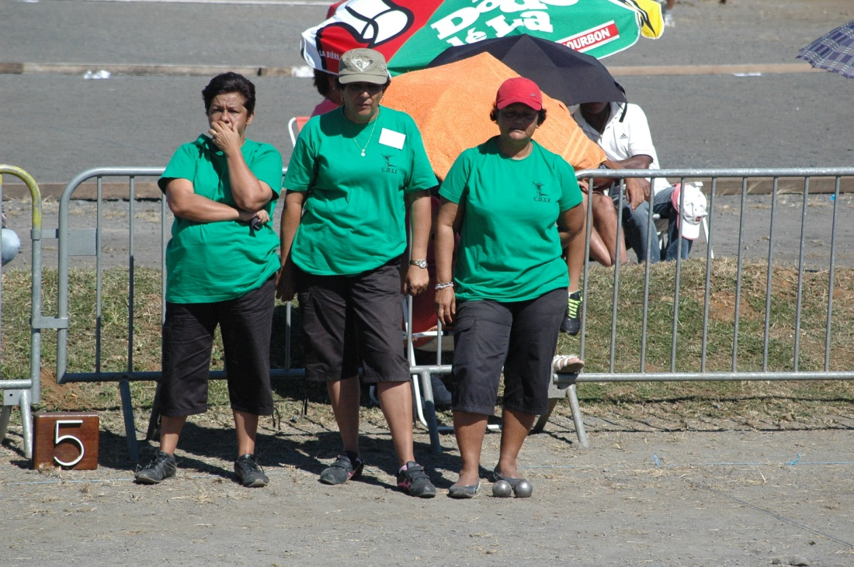

RECOMPENSES :
- Hommes (à partir des16è )
Redistribution des Mises + au moins 25% + divers lots
- Femmes : (Dés la sortie des poules)
Redistribution des Mises + au moins 25% + divers lots

PROGRAMME : Samedi 12 octobre
14h15 fin des inscriptions (Hommes)
14h30 Début des parties
arrêt à l'issu des 8ème de final
Dimanche 13 octobre
9h15 fin des inscriptions (Concours Dame et complémentaire Homme)
9h30 début des parties ( Dame et complémentaire)
10h00 début des 1^{/4} de final (homme) + inscription jeunes et Hansdisports
10h30 Concours de tir de précision
10h30 Début du concours jeunes et handisports
12h30 Arrêt des parties
14h00 Reprise de toutes les parties
16h30 Finale concours principale

